8.13
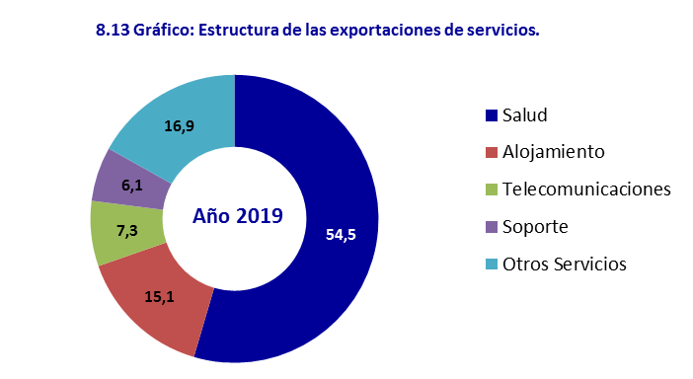
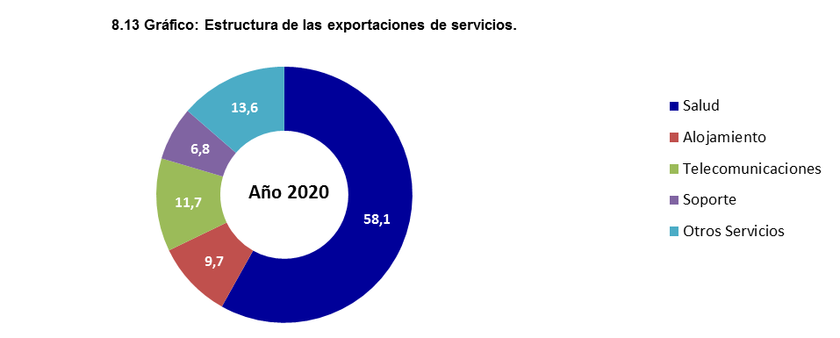
8.13 Valor del comercio exterior de servicios exportados por divisiones
 |  |  |  |  | Miles de pesos

SERVICIO | 2018 | 2019 | 2020 | 2021 | 2022

Total | 11,314,971.9 | 9,867,141.2 | 6,879,664.9 | 5,884,178.2 | 7,063,889.8
Servicios de comercio al por menor | 293,850.2 | 294,015.1 | 228,898.1 | 73,007.1 | 45,237.4
Alojamiento, servicios de suministro de comidas y bebidas | 1,527,843.6 | 1,492,876.9 | 669,756.4 | 200,862.5 | 878,281.8
Servicios de transporte de pasajeros | 280,114.9 | 238,481.1 | 83,187.2 | 73,964.1 | 81,781.9
Servicios de transporte de carga | 90,796.0 | 121,836.5 | 87,613.6 | 84,820.0 | 74,104.5
Servicios de apoyo al transporte | 235,106.6 | 232,057.3 | 111,482.4 | 110,406.9 | 182,290.8
Servicios postales y de mensajería | 14,027.8 | 15,858.0 | 13,594.5 | 33,754.0 | 29,016.8
Servicios financieros y servicios conexos | 156,014.2 | 61,605.7 | 35,605.9 | 16,990.3 | 31,251.5
Servicios jurídicos y contables | 10,644.4 | 10,667.8 | 5,407.2 | 8,893.3 | 14,219.1
Otros servicios profesionales, científicos y técnicos | 14,311.9 | 9,758.2 | 14,016.8 | 13,646.7 | 13,120.3
Servicios de telecomunicaciones, transmisión y suministro de información | 722,797.3 | 723,032.7 | 807,222.9 | 159,394.3 | 127,581.0
Servicios de soporte | 919,030.6 | 602,942.0 | 466,804.3 | 411,523.0 | 323,165.8
Servicios de mantenimiento y reparación e instalación (excepto servicios de construcción) | 24,620.2 | 25,012.7 | 20,300.7 | 18,312.2 | 14,189.0
Servicios de enseñanza | 250,085.2 | 305,869.3 | 161,341.9 | 142,939.8 | 139,316.9
Servicios de salud humana y servicios de atención social | 6,398,538.8 | 5,382,190.9 | 3,997,948.3 | 4,349,907.1 | 4,882,234.5
Servicios de asociaciones | 28,512.0 | 29,200.4 | 17,938.9 | 17,546.3 | 21,597.5
Servicios de esparcimiento, culturales y deportivos | 60,536.5 | 59,907.7 | 21,342.3 | 13,981.2 | 13,882.9
Otros servicios no seleccionados | 288,141.7 | 261,828.9 | 137,203.5 | 154,229.5 | 192,618.0

Fuente: SIEN ONEI. Formulario 0793

